상품제안서
고급형 수첩 슬링 다이어리 | 상품코드: S44163

 |  |  |  |  |  |  | 02-713-8555 | www.synergygift.co.kr
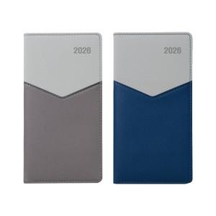

【상세/제작정보】

【인쇄/포장옵션】 | 불박, 금박, 은박 / 포장불가능

【공급단가】 | 수량 | 50~ | 200~ | 500~ | 1,000~ | 3,000~
*VAT별도 | 모카 | 5,200원 | 4,920원 | 4,680원 | 4,560원 | 4,480원
 | 블루 | 5,200원 | 4,920원 | 4,680원 | 4,560원 | 4,480원

【상품 URL】 | https://www.synergygift.co.kr:443/src/goods_detail.php?gdno=44163

